ОЛ_1
 |  |  | УРОВНЕМЕР МНОГОФАЗНЫЙ INSOL 901.Х / 902.Х

 | Заказчик |  |  |  |  |  |  |  |  | Количество

 | Объект/Проект

 |  |  | Среда
 |  |  | Нефть

 |  |  | Давление (МПа)

 |  |  | Темп. раб .среды |  | от |  | до |  | оС

 |  |  | Темп. окр среды |  | от |  | до |  | оС

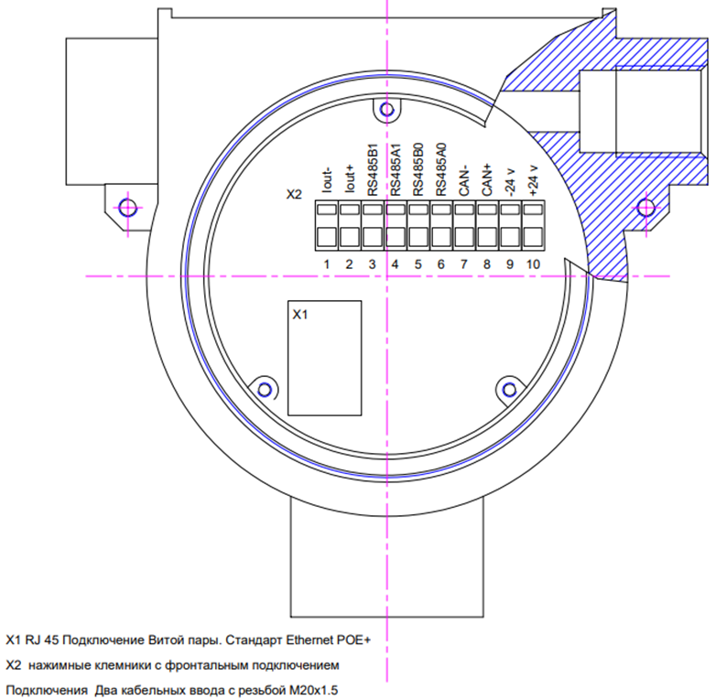

 | HARTa НЕТ

V ETHERNET

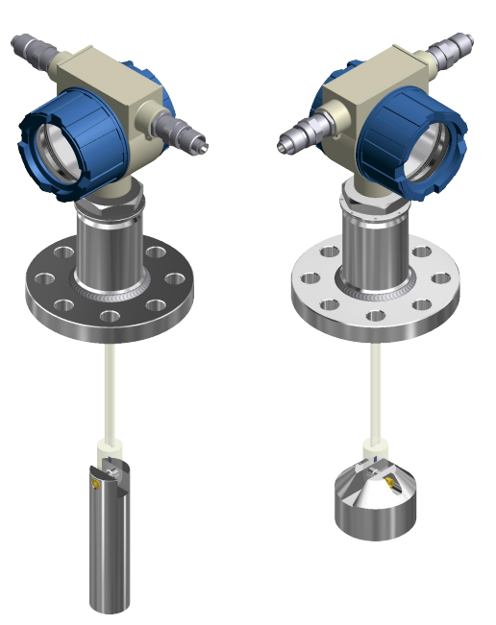

 |  |  |  | Груз

 |  |  |  | Лев.каб. ввод

 |  |  |  | Прав. Каб. ввод
 | Длина волновода
 |  | мм |  | Разборный кожух |  | не нужен

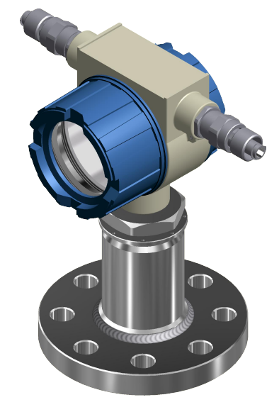
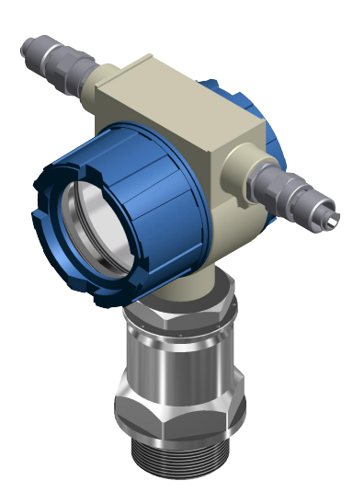
 | Фланец DN

 | Давление PN

 | Исполнение

 | Стандарт |  |  |  |  |  |  | Стандарт
 | ГОСТ 33259—2015 |  |  |  |  |  |  | ГОСТ 12836-67

 | Метрология
 | Калибровка

 | Гарантия, мес.
 | 12

чертежи
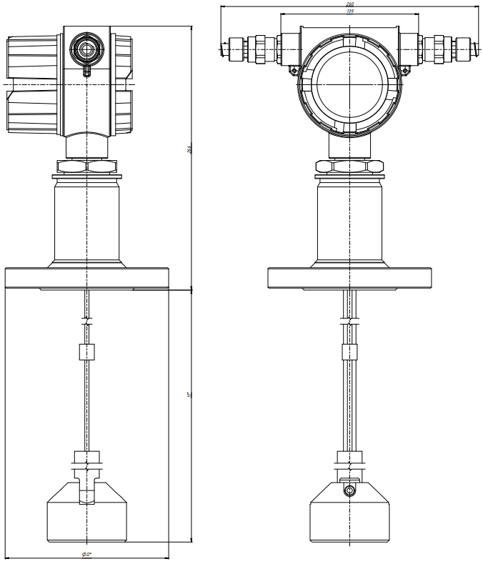
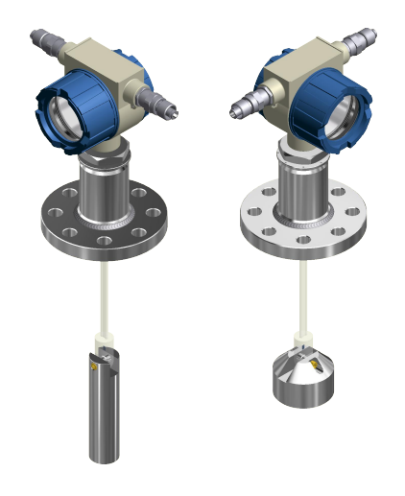

 | INSOL 902 |  | INSOL 901

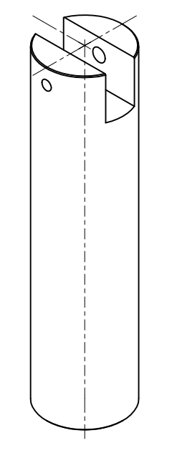

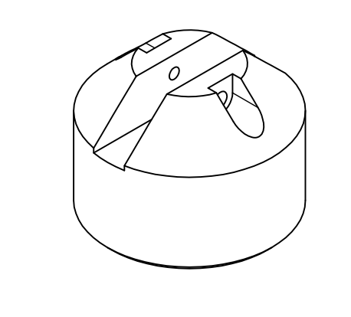

Груз 1. Высота 160 Диаметр 40 |  | Груз 2. Высота 60 диаметр 80

